算法库架构图
特征点云后处理通用算法库 Ver.1.X

GraphTheory 图论算法库
Pile 散货料堆

ZXBoundary
AABB包围盒
“知行”库 二开
by C#
ZXLink
链路
ZXTrack
控制点轨迹
DotInsert
补全算法

ZXNode
节点
duzixi
DotPileLine
料条
ZXPointSet
点集(点云)
“知行”库 二开
CurveFit
样条曲线拟合
INode
节点泛型接口
DotPileLayer
料层

Triangular
Mesh
三角面网格
Parser
C#
ZXPoint
单点
DotPile
散货料堆
DotPileBase

BasicGeometry.dll
三维几何离散化
Mathd.dll
三维几何算法库

_Common 算法库必备基础类

LibTool
DotDebug
AI Machines ...
Ver1.1
Ver1.2
Ver1.X

DotDigger
取料头机构
DotReclaimer
斗轮式堆取料机
DotScrapper
刮板式堆取料机
Dot
Other Machine
MetaData

技术约定
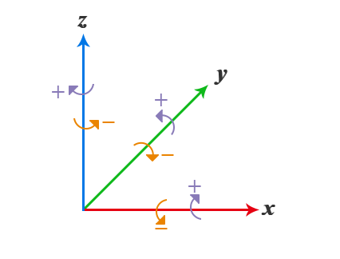
 | 算法坐标系
 | 右手坐标系

 | 格网化堆料点云一维存储结构
 | 索引排序示例：
 | Y方向 |  |  |  |  |  |  |  |  |  | 总点数 | N = 54
 |  | 5 | 11 | 17 | 23 | 29 | 35 | 41 | 47 | 53
 |  | 4 | 10 | 16 | 22 | 28 | 34 | 40 | 46 | 52
宽 | W = 6 | 3 | 9 | 15 | 21 | 27 | 33 | 39 | 45 | 51
 |  | 2 | 8 | 14 | 20 | 26 | 32 | 38 | 44 | 50
 |  | 1 | 7 | 13 | 19 | 25 | 31 | 37 | 43 | 49
 |  | 0 | 6 | 12 | 18 | 24 | 30 | 36 | 42 | 48
 |  |  |  |  |  |  |  |  |  |  | X方向
 |  |  |  | 长 | L = 9

